受注者作成
再生資源利用促進計画の作成に伴う確認結果票

工事名
元請建設工事事業者等
作成・更新年月日 |  |  |  | 工事責任者

土砂の搬出に係わる土壌汚染対策法等の手続確認結果
工区等 |  | 結果 区分 | 確認結果

 | 注） 結果区分が①の場合には、建設発生土ではなく汚染土としての取扱いとなる

建設発生土の搬出先確認結果
Ｎｏ | 搬出先名称 |  |  | 確認結果 | 詳細
1
2
3
4
5
6
7

（記載例）
再生資源利用促進計画の作成に伴う確認結果票

工事名 |  |  | ●●●●●●工事
元請建設工事事業者等 |  |  | （株）○○建設
作成・更新年月日 |  |  | 2023-06-01 | 工事責任者 | ○○ ○○

土砂の搬出に係わる土壌汚染対策法等の手続確認結果
工区等 |  | 結果 区分 | 確認結果
工事区域 |  | ② | 手続確認済（搬出可能）
▲▲工区 |  | ① | 手続確認済（区域指定地域に該当し、所管の都道府県等へ汚染土壌の区域外搬出に関する確認済）

 | 注） 結果区分が①の場合には、建設発生土ではなく汚染土としての取扱いとなる

建設発生土の搬出先確認結果
Ｎｏ | 搬出先名称 |  |  | 確認結果 | 詳細
1 | ●●●●●●道路改良工事 |  |  | 許可不要工事等 | 事業名：一般国道●●号●●●道路 事業機関名：九州地方整備局●●国道事務所
2 | ■■建材株式会社 |  |  | 規制未指定 | 岩石採取計画認可●●法 登録番号●●県第0000000号
3 | ●●●●リサイクルプラント |  |  | 盛土許可等 | ●●県土砂埋立て●●制度に関する条例許可 許可番号0000000
4 | ●●●●●●道路改良工事 |  |  | 公共施設用地等 | 事業名：一般国道●●号●●●道路 事業機関名：九州地方整備局●●国道事務所
5 | ●●●●仮置場 |  |  | 公共施設用地等 | 事業名：●●川●●●事業 事業機関名：九州地方整備局●●河川道事務所
6 | ●●●●●採石場跡地 |  |  | 他法令許可等 | 岩石採取計画認可●●法 登録番号●●県第0000000号
7 | ●●●●●災害復旧工事 |  |  | 許可不要工事等 | 事業名●●●災害復旧事業 事業機関名：九州地方整備局●●国道事務所

搬出先への確認フロー
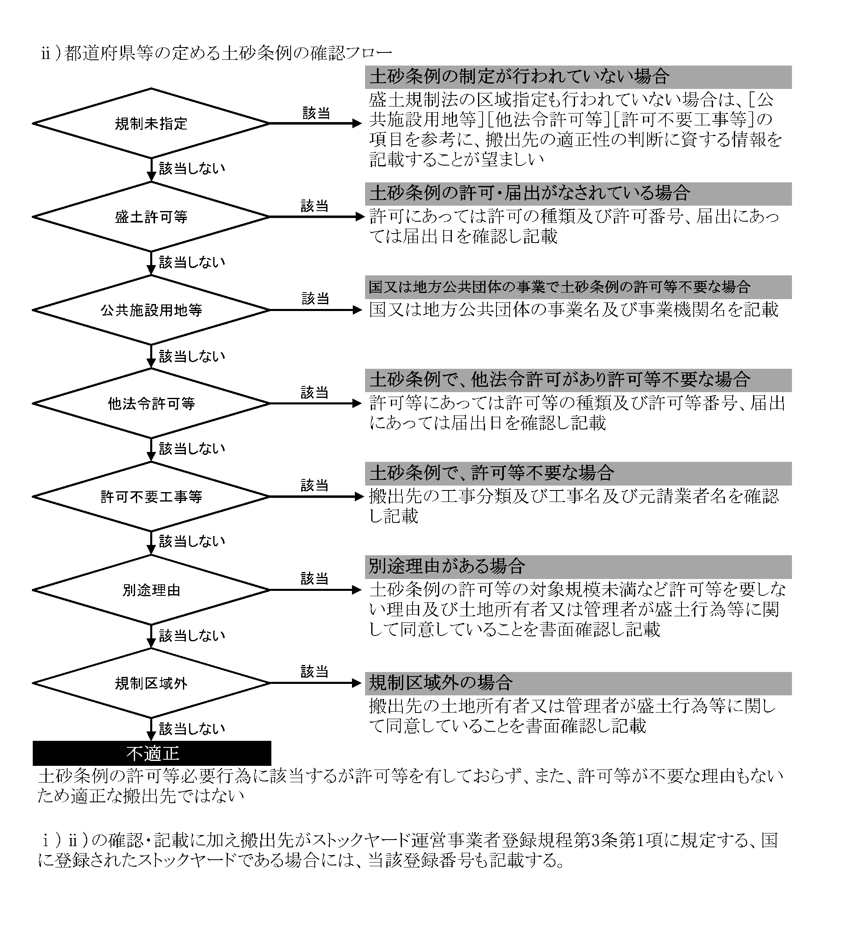

発注者作成
土壌汚染対策法等手続の確認フロー（●●工区）

 | これまでに土壌汚染対策法等に関する手続が行われているか （土壌汚染対策法第３条・第４条・第５条・第14条関係及び都道府県等の土壌汚染に関する条例）

 |  |  |  |  |  |  |  | Yes |  |  |  |  | No

（土壌汚染対策法第６条第１項、第11条第１項）
（（１）土壌汚染対策法第４条第１項、（２）同法第３条第７項）
 | 手続の結果、土壌汚染対策法に基づき既に区域指定されている（区域指定の手続中を含む） |  |  |  |  |  |  |  |  |  | 本工事に関して、 （１）一定規模（原則3,000m2、（２）を除く工場等における土地では900m2)以上の土地の形質の変更を行う予定 又は （２）工場等で土壌汚染の調査が猶予されている土地における900m2以上の土地の形質の変更を行う予定はあるか

 |  |  |  | Yes |  |  | No
 |  |  |  |  |  |  |  |  |  |  |  | Yes |  |  |  |  | No
 |  |  |  |  | 都道府県等の土壌汚染に関する条例に基づき既に区域指定されている（区域指定の手続中を含む）
 |  |  |  |  |  |  |  |  |  |  |  |  | 都道府県等の土壌汚染に関する条例で規定される規模以上の土地の形質の変更を行う予定はあるか

 |  |  |  |  |  |  |  |  | No
 |  |  |  |  |  | Yes
 |  |  | 本工事に関して、都道府県等へ土壌汚染対策法又は都道府県等の土壌汚染に関する条例に基づき、汚染土壌の区域外への搬出に関する届出を行っているか（汚染土壌の区域外への搬出が無い場合は、その旨を確認したか） |  |  |  |  |  |  |  |  |  |  | Yes |  |  |  | No
 |  |  |  |  |  |  |  |  |  |  | 未届の場合、届出が必要（必要に応じて所管の都道府県等へ問合せをすること）

 |  |  | Yes |  |  |  |  |  | No
 |  |  |  |  |  |  |  |  |  |  | 届出の結果、土壌調査が必要と判断されたか |  |  |  | No
 |  |  |  |  |  | 届出が必要（必要に応じて所管の都道府県等へ問合せをすること）
 |  |  |  |  |  |  |  |  |  |  |  | Yes

 |  |  |  |  |  |  |  |  |  | No | 土壌調査を実施した結果、土壌汚染対策法又は都道府県等の土壌汚染に関する条例に基づく基準に適合していたか |  |  | Yes
 |  | ①届出済 (搬出無し確認済) |  |  |  |  |  |  |  |  |  |  |  |  |  | ②搬出可能

 | 結果 区分 |  |  | 確認結果

 | （備 考）

 | 【補足事項】

 | ・フローのうち該当する箇所（Yes又はNo）を赤色に着色ください。
 | ・本フローは確認結果票とともに記録・保存してください。
 | ・詳細は「確認結果票作成に当たっての解説（土壌汚染対策法等の手続確認編）」を参照ください。

 |  |  |  |  |  |  |  |  |  |  |  |  |  |  |  |  |  | 令和5年5月版

